Solicitud gráfica
 | Área: | Matemáticas |  |  | Fecha:
 | Grado: | 8 |  |  | 2015-12-21
 | Título del tema: |  |  |  | ¿Cuaderno de estudio o recurso? | Recurso
 | Editor: | Josué Malagón |  |  | Motor del recurso | M101

 | Código guión o recurso: | MA_08_06_REC140 | ← Para determinar este código, visite la hoja de Ayuda
 |  |  |  |  | ESPECIFICACIÓN DE ARCHIVOS A ENTREGAR
Núm. | Archivo Shutterstock o ruta en web | Imagen para: | Tipo | Ubicación de la imagen en el recurso M101 | Nombre imagen SMALL | Tamaño imagen SMALL | Nombre imagen ZOOM | Tamaño imagen ZOOM | Descripción | Observaciones
IMG01 | 76581859 | Recurso M101 | Fotografía | Contenido | MA_08_06_REC140_IMG01n.png | 286 x 286 px | MA_08_06_REC140_IMG01a.png | 500 x 500 px
IMG02 | 61378114 | Recurso M101 | Fotografía | Contenido | MA_08_06_REC140_IMG02n.png | 286 x 286 px | MA_08_06_REC140_IMG02a.png | 500 x 500 px | Dejar solo los chocolates
IMG03 | 94508929 | Recurso M101 | Fotografía | Contenido | MA_08_06_REC140_IMG03n.png | 286 x 286 px | MA_08_06_REC140_IMG03a.png | 500 x 500 px
IMG04 | 169733951 | Recurso M101 | Fotografía | Contenido | MA_08_06_REC140_IMG04n.png | 286 x 286 px | MA_08_06_REC140_IMG04a.png | 500 x 500 px
IMG05 | 249723826 | Recurso M101 | Fotografía | Contenido | MA_08_06_REC140_IMG05n.png | 286 x 286 px | MA_08_06_REC140_IMG05a.png | 500 x 500 px
IMG06 | ver imagen | Recurso M101 | Ilustración | Contenido | MA_08_06_REC140_IMG06n.png | 286 x 286 px | MA_08_06_REC140_IMG06a.png | 500 x 500 px | 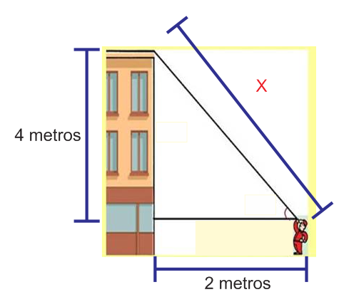 | la x debe ir en cursiva y minúscula, reemplazar la palabra metros por la letra m en minúscula y sin cursiva
IMG07 | 168370127 | Recurso M101 | Fotografía | Contenido | MA_08_06_REC140_IMG07n.png | 286 x 286 px | MA_08_06_REC140_IMG07a.png | 500 x 500 px
IMG08 | 133092458 | Recurso M101 | Ilustración | Contenido | MA_08_06_REC140_IMG08n.png | 286 x 286 px | MA_08_06_REC140_IMG08a.png | 500 x 500 px | 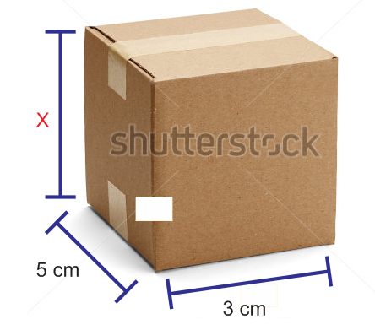 | la letra x debe ir en cursiva y en minúscula
IMG09 | 140056276 | Recurso M101 | Fotografía | Contenido | MA_08_06_REC140_IMG09n.png | 286 x 286 px | MA_08_06_REC140_IMG09a.png | 500 x 500 px
IMG10 | 219887434 | Recurso M101 | Ilustración | Contenido | MA_08_06_REC140_IMG10n.png | 286 x 286 px | MA_08_06_REC140_IMG10a.png | 500 x 500 px | 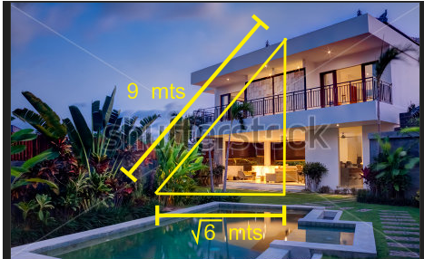 | quitar la palabra "mts" y dejar solo la letra m sin cursiva y en minúscula, tratar de que el triángulo se vea plano con respecto a la imagen

